2019_10_data
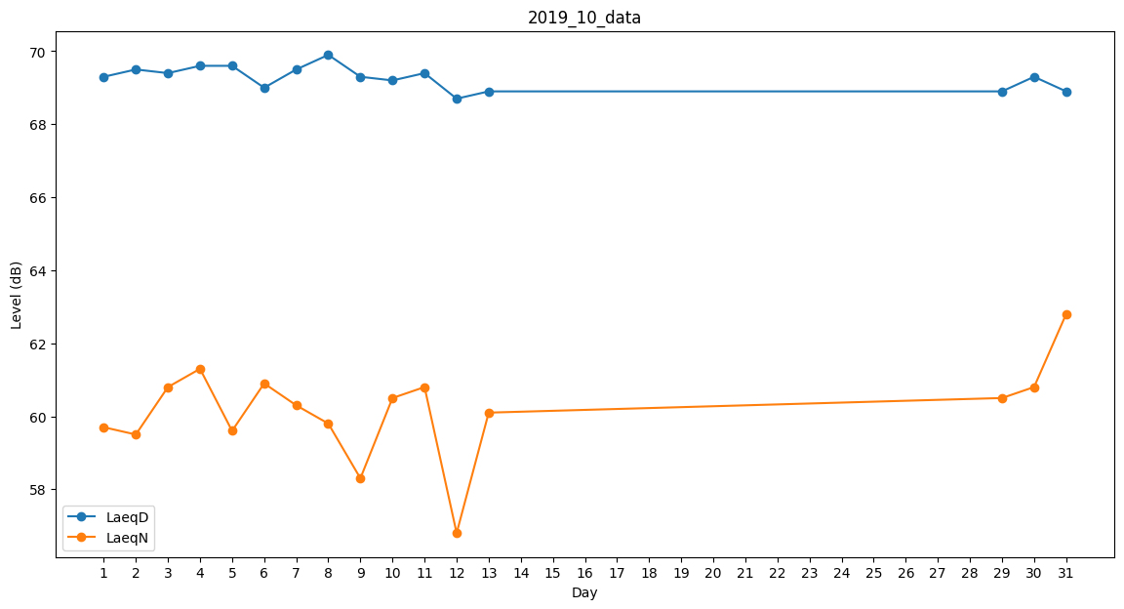
Day | LaeqD | LaeqN
1 | 69.3 | 59.7
2 | 69.5 | 59.5
3 | 69.4 | 60.8
4 | 69.6 | 61.3
5 | 69.6 | 59.6
6 | 69 | 60.9
7 | 69.5 | 60.3
8 | 69.9 | 59.8
9 | 69.3 | 58.3
10 | 69.2 | 60.5
11 | 69.4 | 60.8
12 | 68.7 | 56.8
13 | 68.9 | 60.1
14 | 0 | 0
15 | 0 | 0
16 | 0 | 0
17 | 0 | 0
18 | 0 | 0
19 | 0 | 0
20 | 0 | 0
21 | 0 | 0
22 | 0 | 0
23 | 0 | 0
24 | 0 | 0
25 | 0 | 0
26 | 0 | 0
27 | 0 | 0
28 | 0 | 0
29 | 68.9 | 60.5
30 | 69.3 | 60.8
31 | 68.9 | 62.8

